关系图
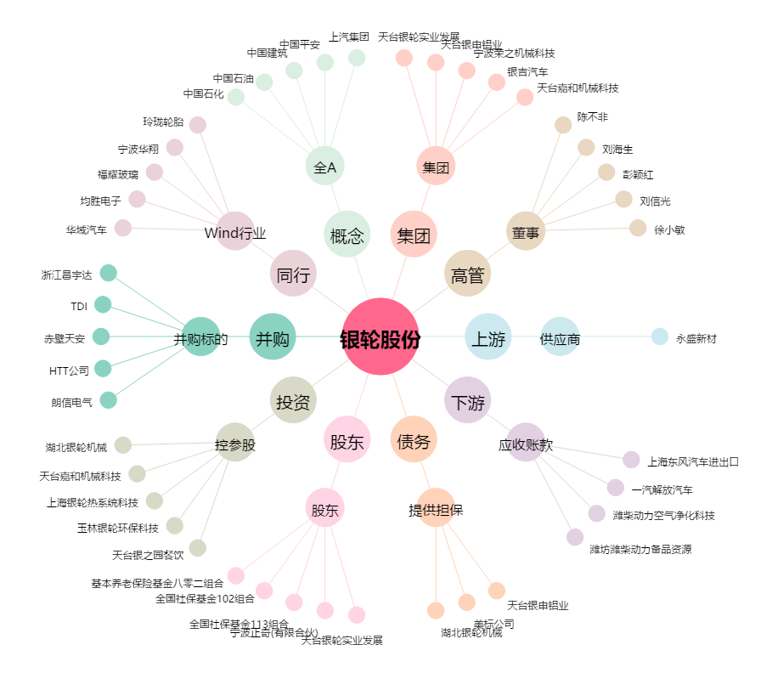
银轮股份[002126.SZ] - 关系概览图

